Schriftlicher Ausdruck
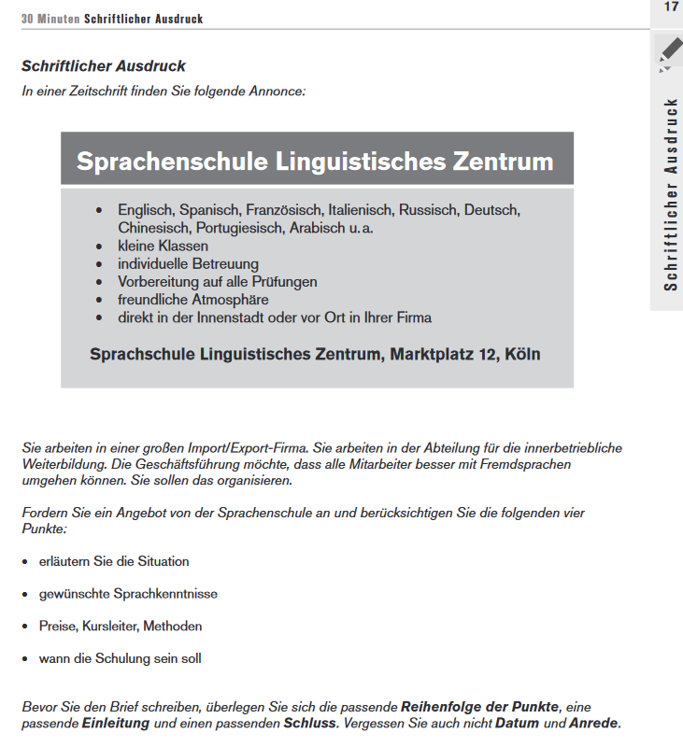
Schriftlicher Ausdruck

Schreiben Sie den Text direkt in den Textblock 'Schriftlicher Ausdruck'

SCHRIFTLICHER AUSDRUCK

